Python
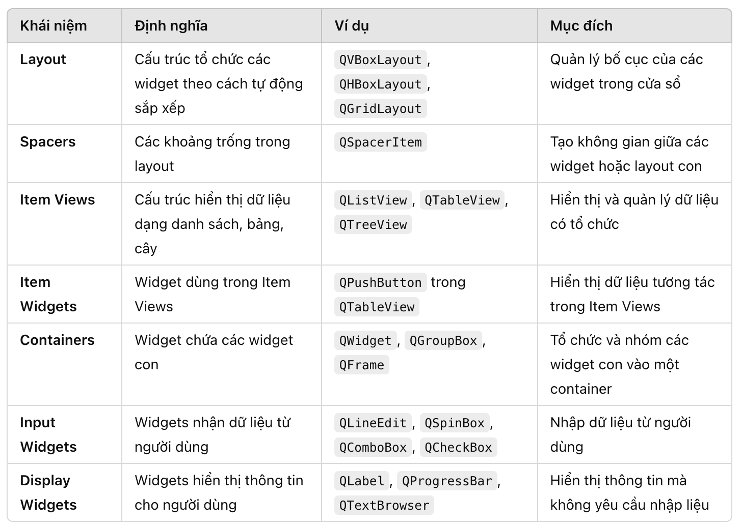
 | layout container | nó tự động quản lý kích thước của các widget bên trong
QVBoxLayout | Stretch | Thuộc tính này cho phép bạn điều chỉnh không gian chia sẻ giữa các widget con. Các widget có stretch lớn sẽ chiếm nhiều không gian hơn
 | Spacing | Là khoảng cách giữa các widget con trong layout (Theo chiều dọc nếu là QV)
 | Margin | Là khoảng cách giữa layout và các cạnh của widget cha
 | Alignment | Thuộc tính này xác định cách căn chỉnh layout con trong QVBoxLayout. Bạn có thể căn giữa, căn trái, hoặc căn phải
 | AddWidget | Đây là phương thức cơ bản để thêm một widget vào QVBoxLayout | layout.addWidget(my_widget)
 | AddStretch | Phương thức này thêm một phần tử có thể kéo dài vào layout, giúp điều chỉnh không gian giữa các widget. | layout.addStretch(1)
 | SetSizeConstraint | Giới hạn kích thước mà layout có thể nhận khi thay đổi kích thước. Các giá trị phổ biến cho SizeConstraint bao gồm QLayout.SetNoConstraint: Không có ràng buộc nào. QLayout.SetMinimumSize: Layout phải giữ kích thước tối thiểu. QLayout.SetFixedSize: Layout không thay đổi kích thước.
 | AddItem | Phương thức này có thể được sử dụng để thêm các đối tượng khác vào layout, chẳng hạn như spacers hoặc các layout con. | layout.addItem(my_spacer)
 | addWidget | Thêm một widget vào layout với stretch factor và alignment tuỳ chọn. | layout.addWidget(button, 1, Qt.AlignLeft)
 | addLayout | Thêm một layout con vào layout cha. | sub_layout = QHBoxLayout() layout.addLayout(sub_layout)
 | removeWidget | Loại bỏ một widget khỏi layou | layout.removeWidget(button)
QScrollArea | widget | Đây là widget chính bên trong QScrollArea. Bạn có thể thiết lập widget cần cuộn ở đây.
 | widgetResizable | Nếu bạn bật tính năng này (set True), widget bên trong QScrollArea sẽ có thể tự điều chỉnh kích thước khi thay đổi kích thước của QScrollArea
 | horizontalScrollBarPolicy | Quyết định liệu thanh cuộn ngang có hiển thị hay không và khi nào nó sẽ xuất hiện. Qt.ScrollBarAsNeeded: Thanh cuộn ngang sẽ xuất hiện khi nội dung rộng hơn cửa sổ hiển thị. Qt.ScrollBarAlwaysOff: Thanh cuộn ngang sẽ luôn bị ẩn. Qt.ScrollBarAlwaysOn: Thanh cuộn ngang sẽ luôn hiển thị.
 | verticalScrollBarPolicy | Quyết định liệu thanh cuộn dọc có hiển thị hay không và khi nào nó sẽ xuất hiện.
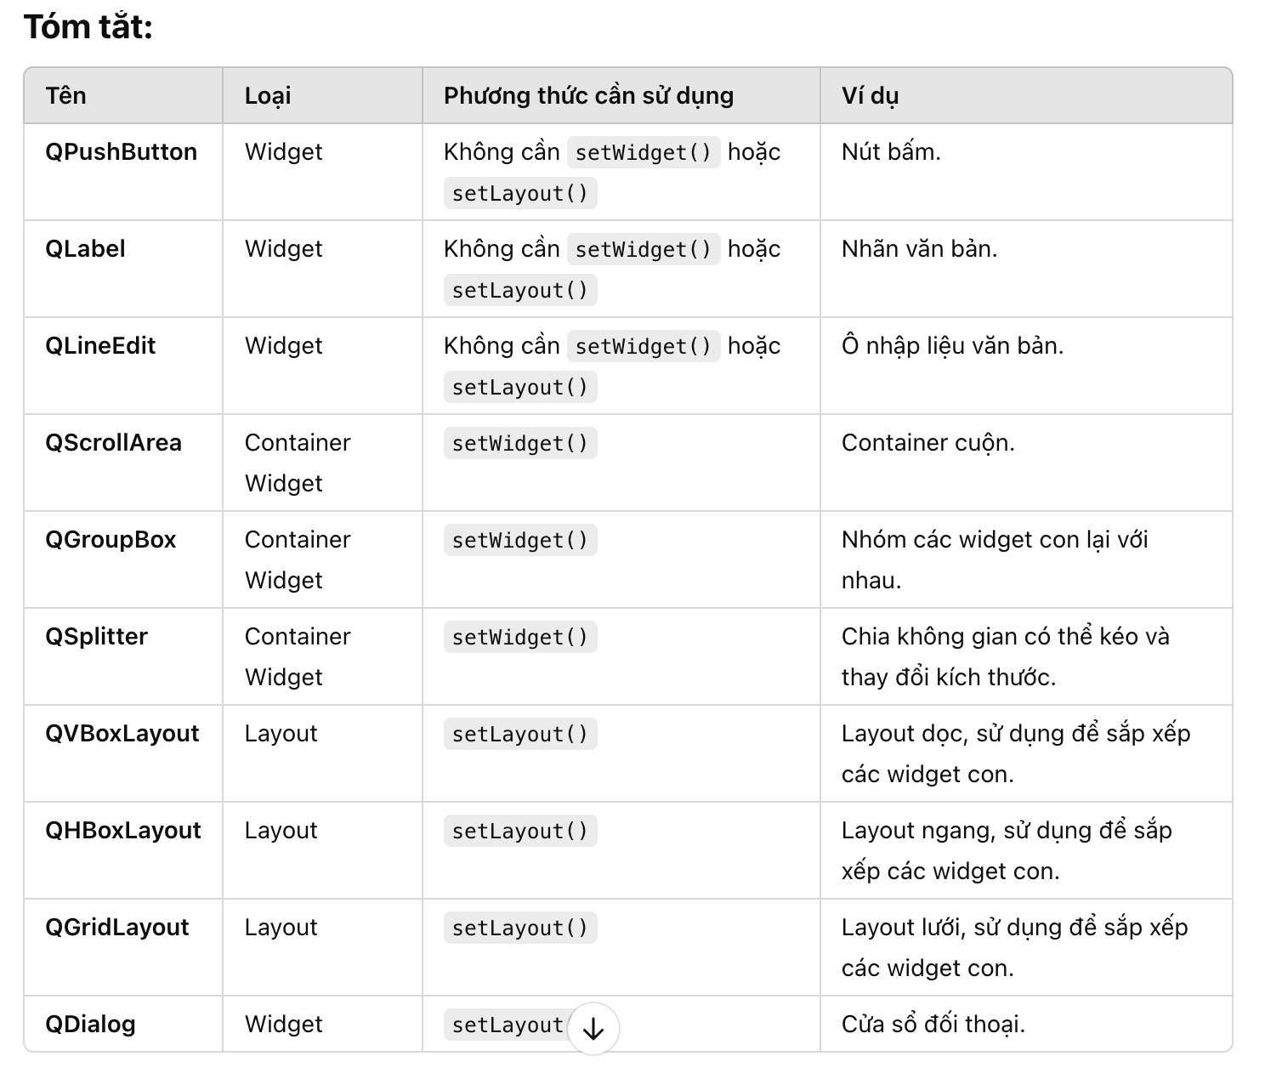
 | aligment | Cho phép căn chỉnh nội dung bên trong QScrollArea
 | FrameShape | Cấu hình khung ngoài của QScrollArea (ví dụ: có thể có đường viền hoặc không). QFrame.NoFrame: Không có khung ngoài. QFrame.Box: Khung dạng hình chữ nhật. QFrame.Panel: Khung dạng panel (dạng bao quanh).
 | FrameShadow | Điều chỉnh kiểu bóng đổ của khung ngoài QFrame.Raised: Bóng đổ hướng lên trên. QFrame.Sunken: Bóng đổ hướng xuống dưới.
widget | QPushButton | Một widget là một thành phần giao diện người dùng (UI) có thể tương tác được, chẳng hạn như các nút, nhãn, checkbox, nhập liệu văn bản, bảng, v.v. Các widget này có thể chứa hoặc không chứa các widget con khác.
 | Qlabel
 | QLineEdit
 | QCheckBox
 | QRadioButton
 | QComboBox
 | QListView
 | QTreeView
 | QSpinBox

Layout | QVBoxLayout | Layout là một công cụ giúp bạn quản lý cách sắp xếp các widget con bên trong một widget cha. Layout không phải là một widget có thể tương tác, mà là một phương thức để sắp xếp các widget trong không gian có sẵn.
 | QHBoxLayout
 | QGridLayout
 | QFormLayout
 | QStackedLayout
 | Qsplitter
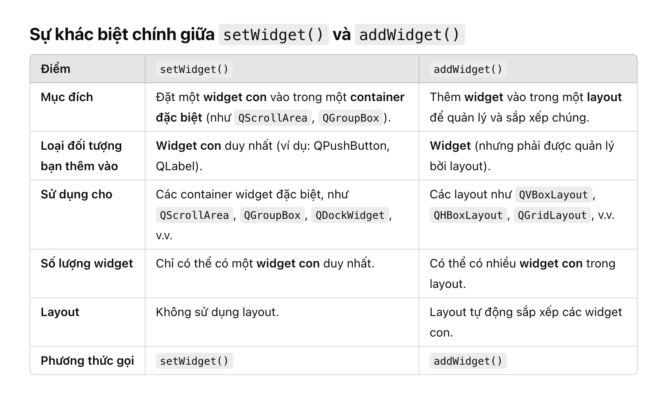
setWidget() | setWidget() | Chỉ có thể sử dụng với một số widget đặc biệt như QScrollArea, QGroupBox, QSplitter, v.v. Phương thức này dùng để đặt một widget con vào bên trong một container (widget cha). Sau khi bạn gọi setWidget(), widget con sẽ hiển thị bên trong container mà không cần sử dụng layout.
setLayout() | setLayout() | Được sử dụng để thiết lập một layout cho một widget. Sau khi gán layout cho widget cha, tất cả các widget con trong widget đó sẽ được sắp xếp theo cách layout quy định. Bạn không cần phải sử dụng setLayout() cho container đặc biệt như QScrollArea, QGroupBox, nhưng phải sử dụng setLayout() cho các widget thông thường nếu bạn muốn quản lý các widget con bên trong
 | addWidget() | Phương thức addWidget() được sử dụng để thêm các widget vào trong một layout. Điều này có nghĩa là bạn có thể thêm các thành phần giao diện người dùng như QPushButton, QLabel, QLineEdit, QComboBox, v.v. vào trong một layout | # Tạo widget và layout button = QPushButton('Click Me') layout = QVBoxLayout() # Tạo layout dọc # Thêm widget vào layout layout.addWidget(button) # Thêm QPushButton vào QVBoxLayout
 | addLayout() | Phương thức addLayout() được sử dụng để thêm một layout con vào một layout cha. Điều này có nghĩa là bạn có thể tổ chức các layout con trong một layout cha, cho phép tạo ra cấu trúc giao diện phức tạp, chẳng hạn như có thể có một layout ngang trong một layout dọc. | # Tạo các widget và layout layout1 = QVBoxLayout() # Layout dọc layout2 = QHBoxLayout() # Layout ngang button1 = QPushButton('Button 1') button2 = QPushButton('Button 2') # Thêm các widget vào layout con layout2.addWidget(button1) # Thêm button1 vào layout ngang layout2.addWidget(button2) # Thêm button2 vào layout ngang # Thêm layout con vào layout cha layout1.addLayout(layout2) # Thêm layout ngang vào layout dọc
Widget có thể chứa | addLayout() | Các widget con: Một widget có thể chứa các widget con khác (ví dụ: QWidget có thể chứa các QLabel, QPushButton, QLineEdit, v.v.).
 |  | Layout: Một widget có thể chứa một layout, mà layout này sẽ quản lý các widget con bên trong
Layout chứa được |  | Widget con: Layout có thể chứa các widget con, như QPushButton, QLabel, QTextEdit, v.v.
 |  | Layout con: Layout cũng có thể chứa các layout con. Điều này cho phép bạn lồng các layout với nhau. Ví dụ, bạn có thể đặt một QVBoxLayout vào trong một QGridLayout, hoặc đặt một QHBoxLayout vào trong một QVBoxLayout để xây dựng giao diện phức tạp.
Create a folder |  | desktop_path = os.path.join(os.path.expanduser("~"), "Desktop") log_folder = os.path.join(desktop_path, "Logs", datetime.now().strftime("%Y-%m-%d_%H-%M-%S")) os.makedirs(log_folder,exist_ok=True) return log_folder
~/ |  | Đại diện cho thư mục mục home của người dụng hiện tại. Vi dụ ~/ = /Users/minh
Logging |  | # Tạo handler cho file log logger = logging.getLogger('my_logger') logger.setLevel(logging.DEBUG) # Tạo handler để ghi log vào file với đường dẫn chỉ định file_handler = logging.FileHandler(log_file_path) # Thiết lập định dạng cho log formatter = logging.Formatter('%(asctime)s - %(levelname)s - %(message)s') file_handler.setFormatter(formatter) # Thêm handler vào logger logger.addHandler(file_handler) logger.info("Log") logger.removeHandler(file_handler) file_handler.close() | 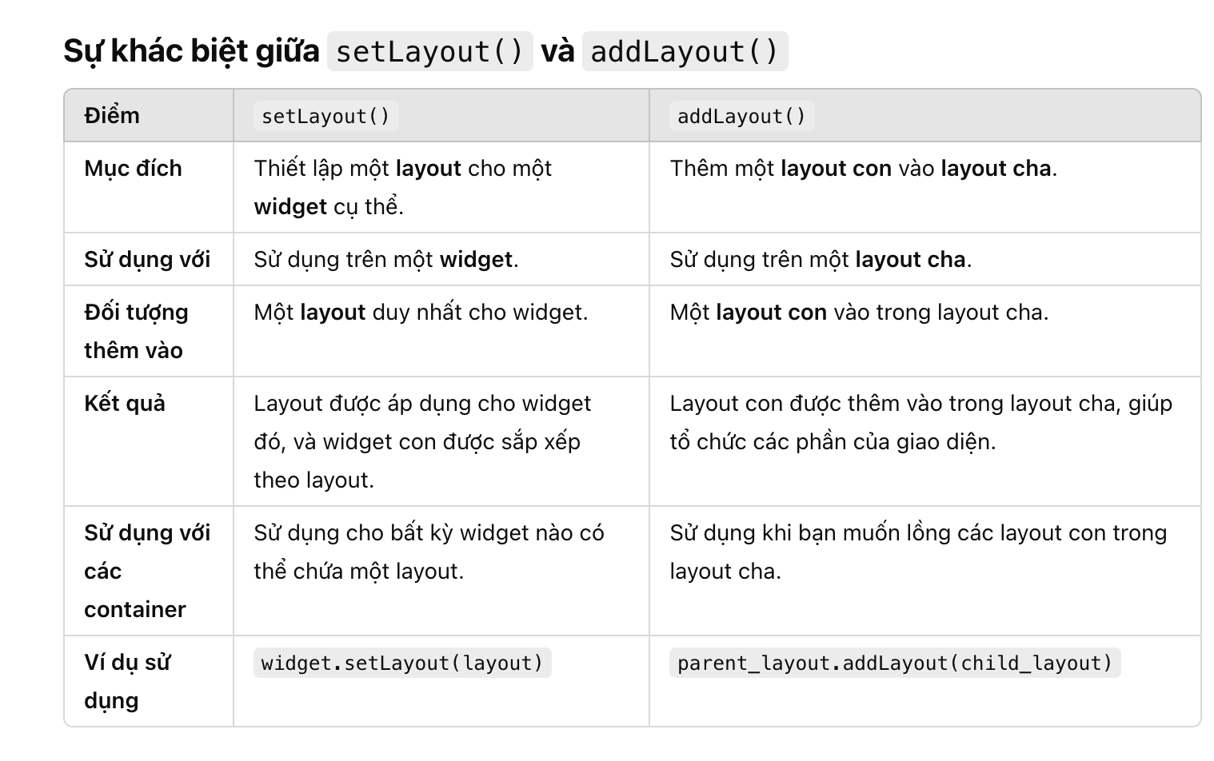
Select folder path | PyQt5 | QFileDialog.getExistingDirectory(self, "Select Folder")
\n |  | Ký tự xuống dòng trong python
 |  | newline='' yêu cầu Python không thay đổi cách thức xử lý ký tự xuống dòng khi ghi vào tệp.

